表紙・改定履歴
Webダイレクト販売
保険商品設計API 詳細設計書

© 2020 Sasuke Financial Lab Inc.

変 更 記 録
版数 REV. | 作成更新日 | 変 更 内 容 | 担 当
01 | 2020-10-16 | 初版 | 飯田
02 | 2021-01-07 | レスポンス内容を修正 | 飯田

インターフェース
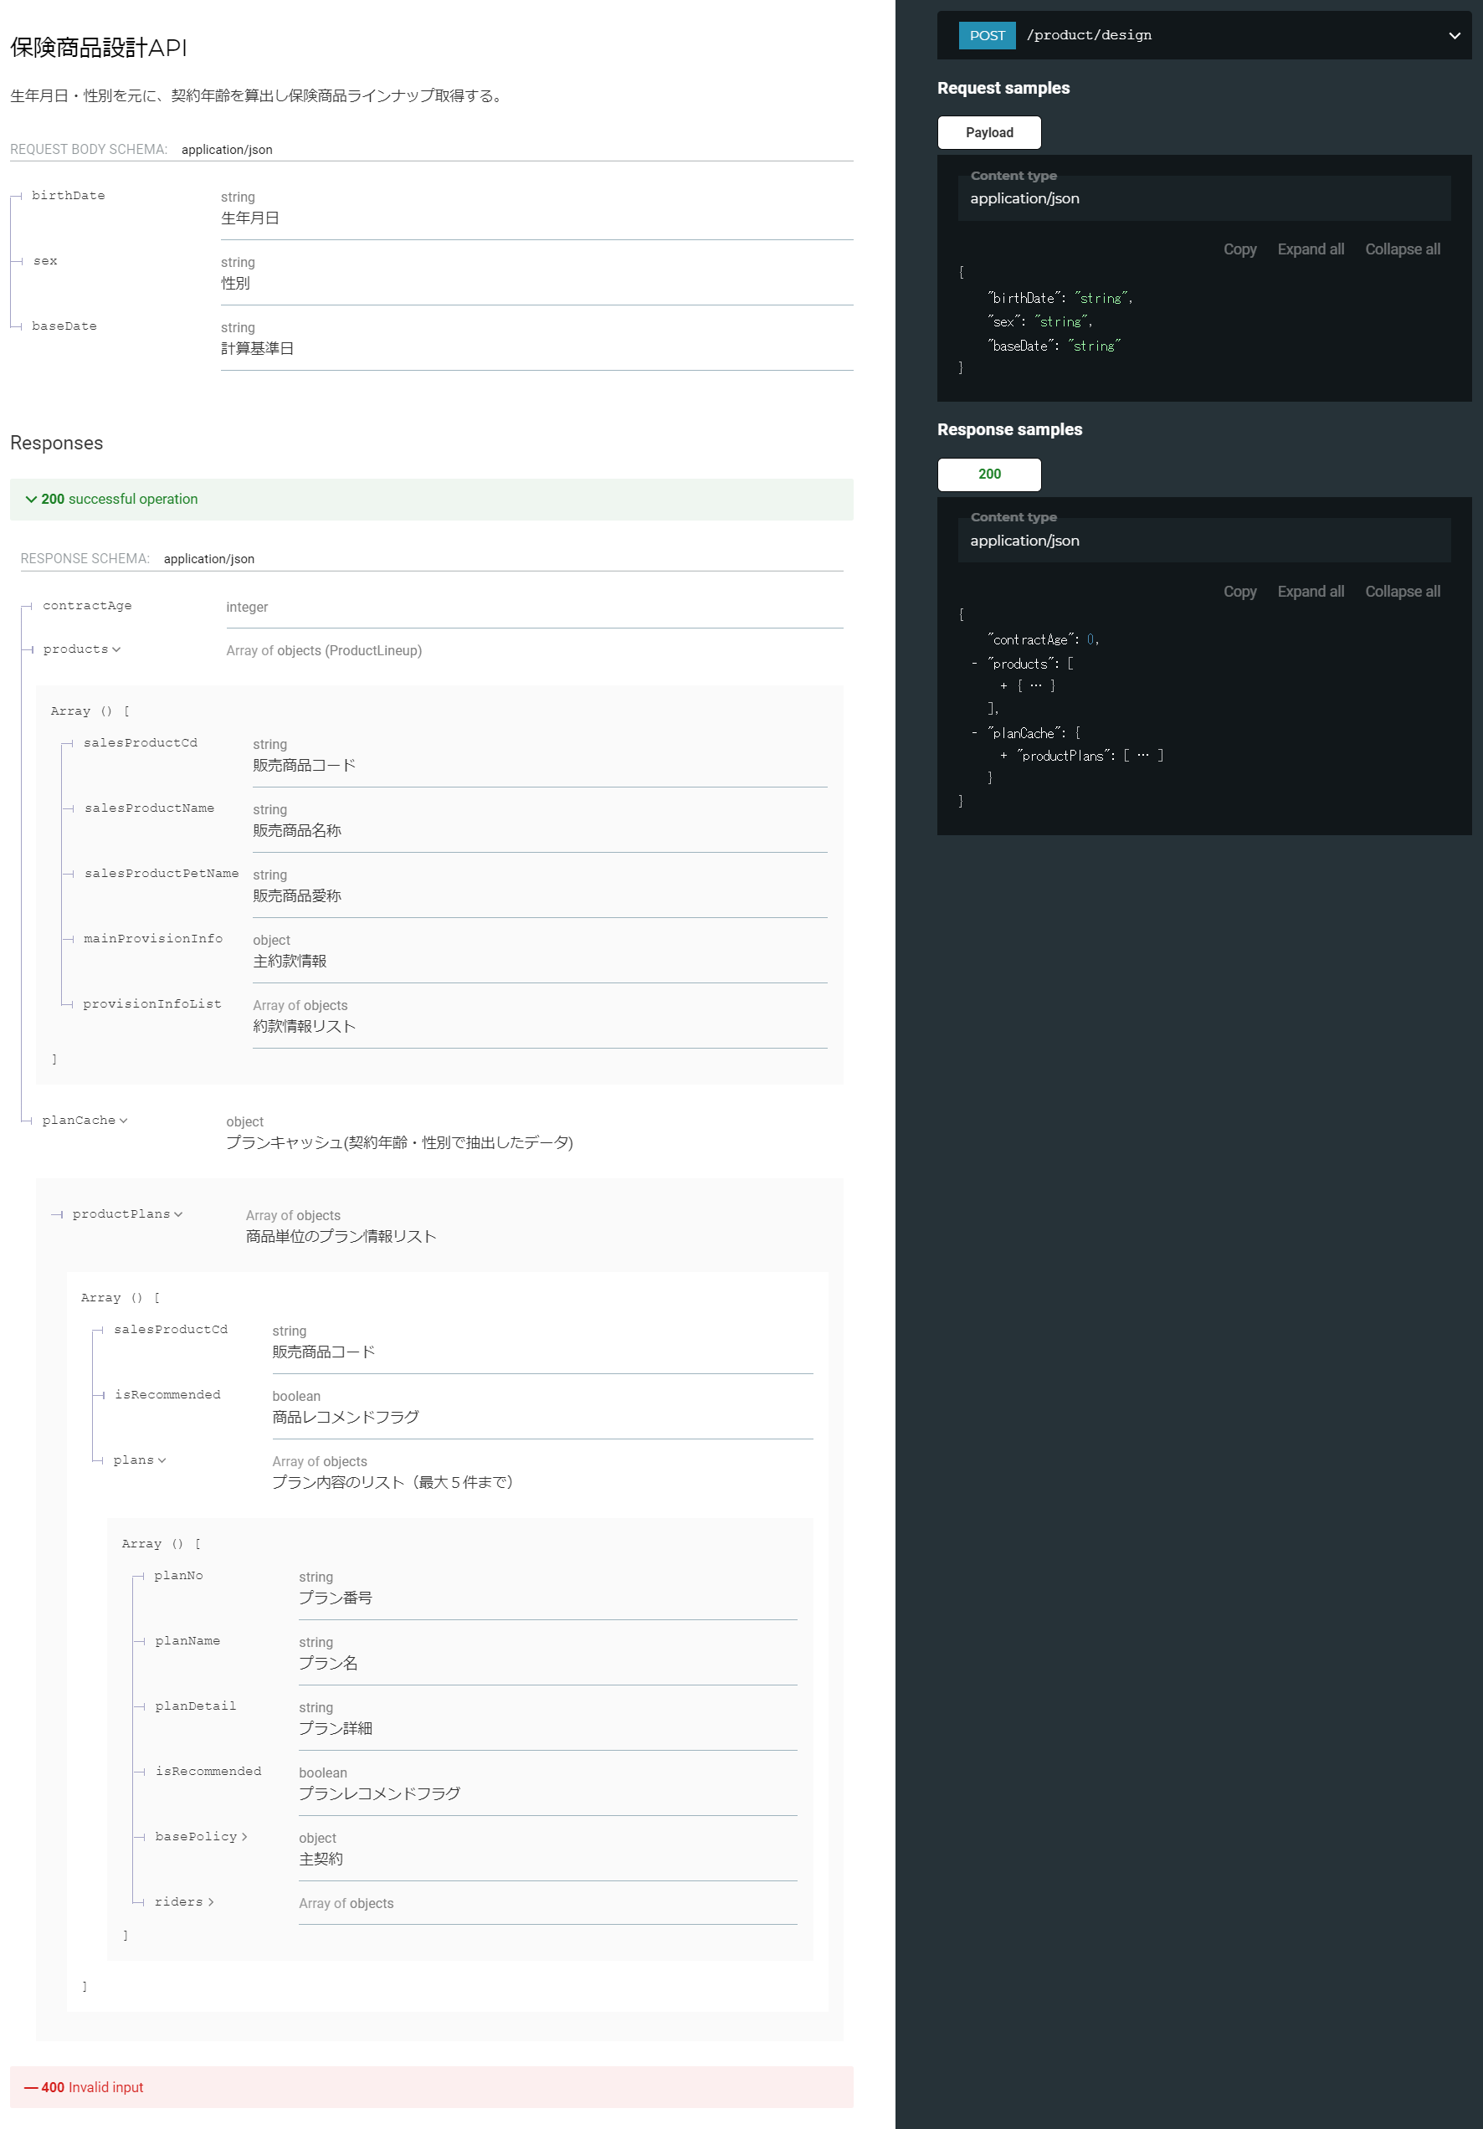
詳細設計 | 大項目 | 小項目 | 詳細

プロセス
詳細設計 |  |  |  |  |  |  |  | 大項目 |  |  |  |  |  |  |  |  |  |  | 小項目 |  | 詳細

 | シーケンス

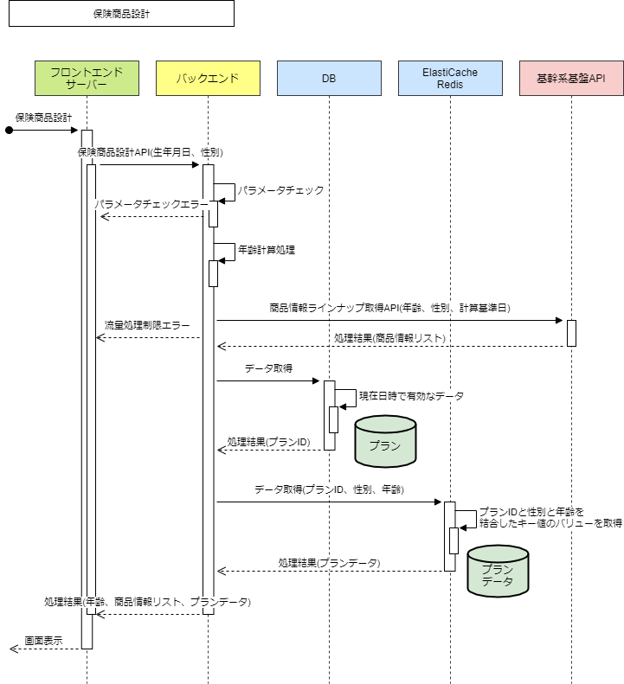

 | プロセス詳細
 | １． | 入力パラメータのチェックを行う。
 |  | チェック内容やエラーレスポンスの詳細は別紙「API共通設計書」を参照。

 |  | 項目 |  |  |  |  |  |  |  |  |  |  |  |  | チェック内容 |  |  |  |  |  |  |  | 説明
 |  | 生年月日 |  |  |  |  |  |  |  |  |  |  |  |  | 未入力
 |  |  |  |  |  |  |  |  |  |  |  |  |  |  | 型エラー |  |  |  |  |  |  |  | 文字列
 |  |  |  |  |  |  |  |  |  |  |  |  |  |  | 不正な形式 |  |  |  |  |  |  |  | "YYYYMMDD" 形式であること
 |  | 性別 |  |  |  |  |  |  |  |  |  |  |  |  | 未入力
 |  |  |  |  |  |  |  |  |  |  |  |  |  |  | 型エラー |  |  |  |  |  |  |  | 数値
 |  |  |  |  |  |  |  |  |  |  |  |  |  |  | 不正な形式 |  |  |  |  |  |  |  | コード値マスターの「性別」に登録済みの値であること

 | ２． | 「生年月日」から「契約年齢」を算出する。

 |  | 戻り値 |  |  |  |  | 契約年齢 |  |  |  |  |  |  |  |  |  |  |  | 備考
 |  | 項目名（和） |  |  |  |  |  |  | 項目名（英） |  |  |  |  |  | 型 |  |  |  | パラメータ |  |  |  |  | 説明
 |  | 契約年齢 |  |  |  |  |  |  | contactAge |  |  |  |  |  | int |  |  |  |  |  |  |  |  | 翌月初基準で計算する

 | ３． | 基幹系基盤APIの「商品情報ラインナップ取得API」を実行する。
 |  | ※実行時には「基幹系基盤API共通処理」を利用すること。

 |  | 接続先 |  |  |  |  | 基幹系基盤API |  |  |  |  |  |  |  |  |  |  |  | API名 | 商品情報ラインナップ取得API
 |  | リクエストパラメータ
 |  | 項目名 |  |  |  |  |  |  |  |  |  |  | 設定値 |  |  |  |  |  |  |  |  | 説明
 |  | 被保険者 |  |  |  |  |  |  |  |  |  |  | ー
 |  |  | 被保険者性別 |  |  |  |  |  |  |  |  |  |  | リクエスト.性別 |  |  |  |  |  |  |  | 例："1"（男性）
 |  |  | 被保険者年齢 |  |  |  |  |  |  |  |  |  |  | 契約年齢 |  |  |  |  |  |  |  | 例："50"
 |  | 設計 |  |  |  |  |  |  |  |  |  |  | ー
 |  |  | 計算基準日 |  |  |  |  |  |  |  |  |  |  | 現在日付 |  |  |  |  |  |  |  | YYYYMMDD形式
 |  | 主契約 |  |  |  |  |  |  |  |  |  |  | ー
 |  |  | 危険選択方法 |  |  |  |  |  |  |  |  |  |  | 固定値："10"(告知扱)

 |  | 戻り値 |  |  |  |  | List<商品情報オブジェクト> |  |  |  |  |  |  |  |  |  |  |  | 備考
 |  | 項目名（和） |  |  |  |  |  |  | 項目名（英） |  |  |  |  |  | 型 |  |  |  | パラメータ |  |  |  |  | 説明
 |  | ※基幹系基盤API「UI設計書_インターフェース仕様_商品情報ラインアップ取得API.xlsx」を参照

 | ４． | データベースより現在有効なプラン情報を取得する。

 |  | SQL |  |  |  |  |  |  |  |  |  |  |  |  |  |  |  |  |  | パラメータ |  |  |  |  | 説明
 |  | SELECT |  |  |  | プラン.プランID
 |  | FROM |  |  |  | プラン
 |  | WHERE |  |  |  | 【値】 BETWEEN プラン.開始日時 AND プラン.終了日時 |  |  |  |  |  |  |  |  |  |  |  |  |  | 現在日時
 |  | ORDER BY |  |  |  | プラン.開始日時 |  |  | ASC
 |  | LIMIT |  |  |  | 1

 |  | 戻り値 |  |  |  |  | プランID |  |  |  |  |  |  |  |  |  |  |  | 備考
 |  | 項目名（和） |  |  |  |  |  |  | 項目名（英） |  |  |  |  |  | 型 |  |  |  | パラメータ |  |  |  |  | 説明
 |  | プランID |  |  |  |  |  |  | planID |  |  |  |  |  | int |  |  |  | SQL結果.プランID

 | ５． | ElastiCache（Redis）からキーに一致するデータを取得する。

 |  | クエリ |  |  |  |  |  |  |  |  |  |  |  |  |  |  |  |  |  | パラメータ |  |  |  |  | 説明
 |  | GET |  |  |  | 【KEY】 |  |  |  |  |  |  |  |  |  |  |  |  |  | 「プランID」と「リクエスト.性別」と「契約年齢」を「:」で連結したもの

 |  | 戻り値 |  |  |  |  | プランデータ |  |  |  |  |  |  |  |  |  |  |  | 備考
 |  | 項目名（和） |  |  |  |  |  |  | 項目名（英） |  |  |  |  |  | 型 |  |  |  | パラメータ |  |  |  |  | 説明
 |  | プランデータ |  |  |  |  |  |  | ー |  |  |  |  |  | string |  |  |  | クエリ結果 |  |  |  |  | JSON形式

 |  |  | 「プランデータ」はJSON形式の下記の通りとなる。
 |  |  | 項目名（和） |  |  |  |  |  |  | 項目名（英） |  |  |  |  |  | 型
 |  |  | 商品単位のプラン情報リスト |  |  |  |  |  |  | productPlans |  |  |  |  |  | List<Object>
 |  |  |  | 販売商品コード |  |  |  |  |  |  | salesProductCd |  |  |  |  |  | string
 |  |  |  | 商品レコメンドフラグ |  |  |  |  |  |  | isRecommended |  |  |  |  |  | boolean
 |  |  |  | プランデータ |  |  |  |  |  |  | plans |  |  |  |  |  | List<Object>
 |  |  |  |  | プラン番号 |  |  |  |  |  |  | planNo |  |  |  |  |  | string
 |  |  |  |  | プラン名 |  |  |  |  |  |  | planName |  |  |  |  |  | string
 |  |  |  |  | プラン詳細 |  |  |  |  |  |  | planDetail |  |  |  |  |  | string
 |  |  |  |  | 販売商品コード |  |  |  |  |  |  | productCode |  |  |  |  |  | string
 |  |  |  |  | レコメンドフラグ |  |  |  |  |  |  | isRecommended |  |  |  |  |  | boolean
 |  |  |  |  | 主契約 |  |  |  |  |  |  | basePolicy |  |  |  |  |  | Object
 |  |  |  |  | 特約 |  |  |  |  |  |  | riders |  |  |  |  |  | List<Object>

 | ６． | レスポンスを作成する

 |  | 項目名 |  |  |  |  |  |  |  |  |  |  |  |  | パラメータ |  |  |  |  |  |  |  | 説明
 |  | 契約年齢 |  |  |  |  |  |  |  |  |  |  |  |  | 契約年齢
 |  | 商品 |  |  |  |  |  |  |  |  |  |  |  |  | List<商品情報オブジェクト>
 |  | プランキャッシュ
 |  |  | 商品単位のプラン情報リスト |  |  |  |  |  |  |  |  |  |  |  | プランデータ

